5. Affichage
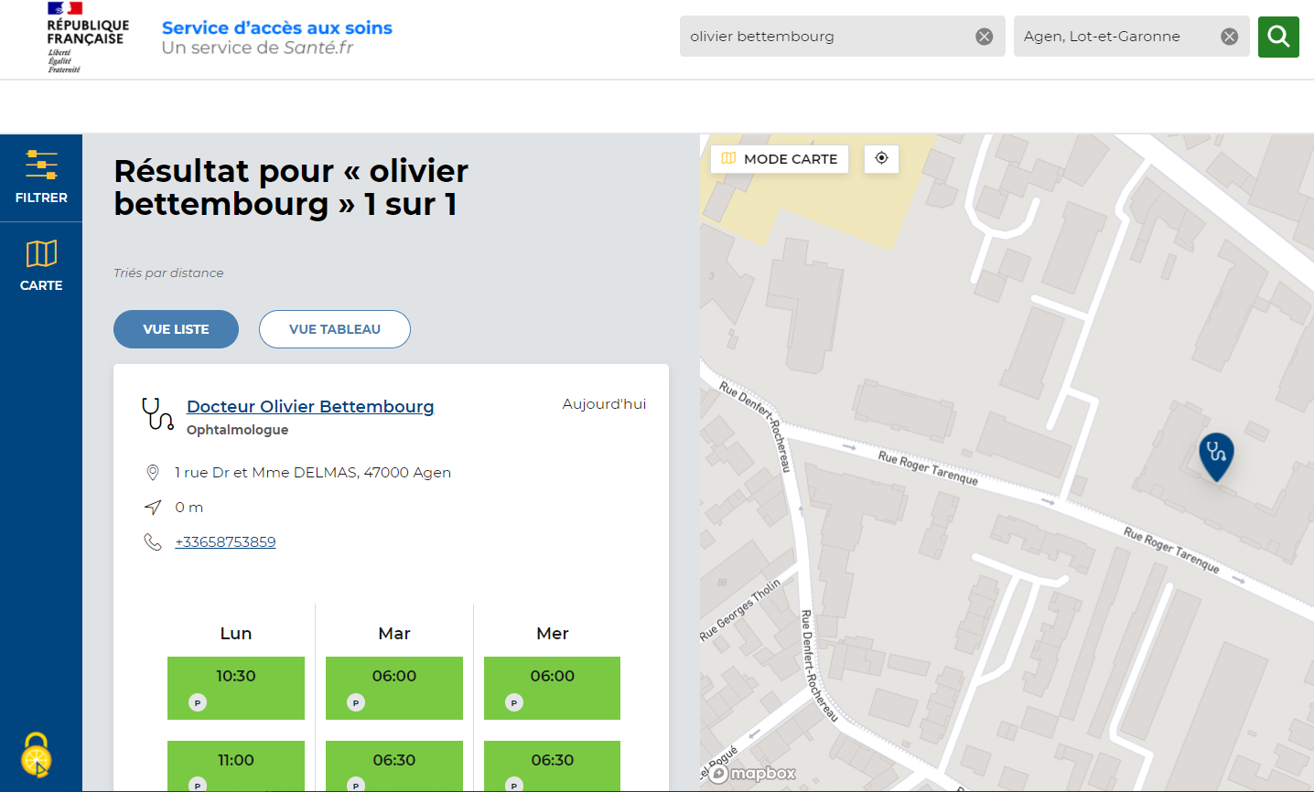
1
2
1
ID | Champ | Source
 | Paramètre de recherche (Nom ou profession) | Utilisateur

2
 | Lieu | Utilisateur

3
 | Nom du PS | Référentiels nationaux

4
 | Spécialité du PS | Référentiels nationaux
3
4
5
 | Adresse | Plateforme de RDV
5
6
6
 | Numéro de téléphone | Si fourni au bon format : Plateforme de RDV Sinon : Référentiels nationaux

7
 | Créneaux | Plateforme de RDV
7
8
8
 | Type de RDV | Plateforme de RDV

